General
1.3. | Eficiencia energética en el sector comercial

 | Promover la racionalización del consumo de energía en el sector comercial de servicios, a través de las siguientes acciones: i) el reemplazo de lámparas de baja eficiencia por lámparas LED de 10W y ii) la instalación de sensores de ocupación hotelera, con el objetivo de controlar las unidades de aire acondicionado. Así, se esperan reducir las emisiones de GEI en el subsector de alojamientos promoviendo el ahorro energético con el uso de tecnologías más eficientes de iluminación y control de aire acondicionado. Esta medida de mitigación tiene como base la Ley Nº 27345, Ley que promueve el uso eficiente de la energía y su Reglamento, este último precisa en su artículo 6 la ejecución de programas para el uso eficiente de la energía en el sector productivo y de servicios, entre otros sectores.

 | Medida | Finalidad | Indicadores | Fuente (s)
 | EE en sector comercial | Promover la racionalización del consumo de energía en el sector comercial de servicios, a través de: a) reemplazo de lámparas de baja eficiencia por lámparas LED de 10W y b) instalación de sensores de ocupación hotelera, con el objetivo de controlar las unidades de aire acondicionado. | Consumo eléctrico de lámparas | MINCETUR, auditorías energéticas

 | Metodología
ER_{y} = (EC_{BL,Y} - EC_{PJ,y})/(1-TD_{y}) * 1/1000 * EF_{y}

Metodología (MDL) AMS-II.O. – Dissemination of energy efficient household appliances

 | Dónde:
 | ERy | Reducción de emisiones en el año y (tCO2/año)
 | ECBL,y | Consumo de energía de la Línea Base en el año y (kWh/año)
 | ECPJ,y | Consumo de energía de las actividades de proyecto en el año y (kWh/año)
 | TDy | Promedio anual de pérdidas técnicas en la red (0.1)
 | 1/1000 | Factor de conversión de kWh a MWh
 | EFy | Factor de emisión de la fuente de energía (tCO2/MWh)

Variables
 | 9 | 10 | 11 | 15 | 18 | 20 | 23 | 25 | 36 | 40 | 60 | 80 | 100 | 150 | 200
Lámparas
Tipo | Potencia (W) |  |  |  |  |  |  |  |  |  |  | Sector | Uso diario (h) | Uso anual (h)
Incandescente | 15 | 25 | 40 | 60 | 100 | 150 | 200 |  |  |  |  | Comercial | 8 | 2,112
Fluorescente líneal | 10 | 18 | 36 | 60 | 80 | 100
Ahorrador (LFC) | 9 | 11 | 15 | 20 | 23 | 30
LED | 3 | 4 | 6 | 9 | 11 | 16 | 20 | 25 | 35 | 60

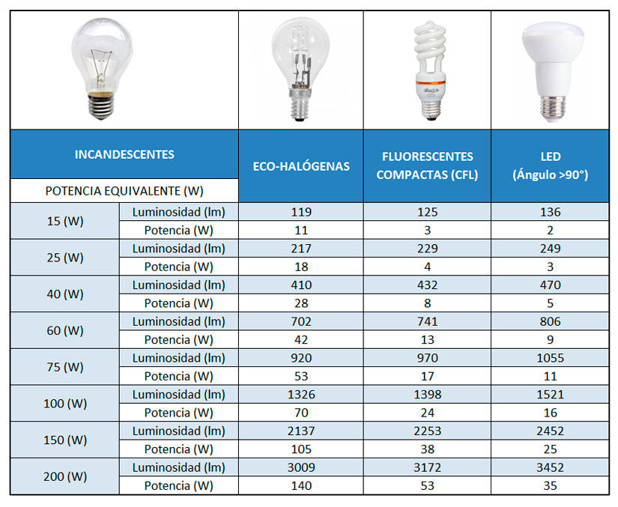
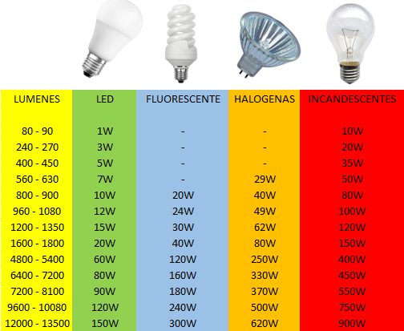
 |  |  |  |  |  |  |  |  |  |  |  |  |  |  |  |  |  |  |  |  |  |  |  |  |  | Mes | Codigo
Tipo | Potencia (W) |  |  |  |  |  |  |  |  | Flujo luminoso (lm) | Incandescentes (W) | Fluorescente (W) | Halogenas (W) | LED (W) |  |  |  |  |  |  |  |  |  |  |  | Enero | 11
Incandescente | 15 |  |  |  |  |  |  |  |  | 80 - 90 | 10 | 0 |  | 1 |  |  |  |  |  |  |  |  |  |  |  | Febrero | 10
Incandescente | 25 |  |  |  |  |  |  |  |  | 240 - 270 | 20 | 0 |  | 3 |  |  |  |  |  |  |  |  |  |  |  | Marzo | 9
Incandescente | 40 |  |  |  |  |  |  |  |  | 400 - 450 | 35 | 0 |  | 5 |  |  |  |  |  |  |  |  |  |  |  | Abril | 8
Incandescente | 60 |  |  |  |  |  |  |  |  | 560 - 630 | 50 | 0 | 29 | 7 |  |  |  |  |  |  |  |  |  |  |  | Mayo | 7
Incandescente | 100 |  |  |  |  |  |  |  |  | 800 - 900 | 80 | 20 | 40 | 10 |  |  |  |  |  |  |  |  |  |  |  | Junio | 6
Incandescente | 150 |  |  |  |  |  |  |  |  | 960 - 1080 | 100 | 24 | 49 | 12 |  |  |  |  |  |  |  |  |  |  |  | Julio | 5
Incandescente | 200 |  |  |  |  |  |  |  |  | 1200 - 1350 | 120 | 30 | 62 | 15 |  |  |  |  |  |  |  |  |  |  |  | Agosto | 4
Fluorescente líneal | 10 |  |  |  |  |  |  |  |  | 1600 - 1800 | 150 | 40 | 80 | 20 |  |  |  |  |  |  |  |  |  |  |  | Septiembre | 3
Fluorescente líneal | 18 |  |  |  |  |  |  |  |  | 4800 - 5400 | 400 | 120 | 250 | 60 |  |  |  |  |  |  |  |  |  |  |  | Octubre | 2
Fluorescente líneal | 36 |  |  |  |  |  |  |  |  | 6400 - 7200 | 450 | 160 | 330 | 80 |  |  |  |  |  |  |  |  |  |  |  | Noviembre | 1
Fluorescente líneal | 60 |  |  |  |  |  |  |  |  | 7200 - 8100 | 550 | 180 | 370 | 90 |  |  |  |  |  |  |  |  |  |  |  | Diciembre | 0
Fluorescente líneal | 80 |  |  |  |  |  |  |  |  | 9600 - 10080 | 750 | 240 | 500 | 120
Fluorescente líneal | 100 |  |  |  |  |  |  |  |  | 12000 - 13500 | 900 | 300 | 620 | 150
Fluorescente circular | 22
Fluorescente circular | 32
Ahorrador (LFC) | 9
Ahorrador (LFC) | 11
Ahorrador (LFC) | 15
Ahorrador (LFC) | 20 |  | http://www.sucaled.com/dicroicas/lamparas-dicroicas/
Ahorrador (LFC) | 23 |  | http://www.sucaled.com/dicroicas/lamparas-dicroicas/
Ahorrador (LFC) | 30 |  |  |  |  |  |  |  |  |  |  |  |  |  |  |  | https://www.carrefour.es/equivalencia-luminica-de-bombillas/a440030/a
LED | 3
LED | 4
LED | 6
LED | 9
LED | 11
LED | 16
LED | 20
LED | 25
LED | 35
LED | 60

1 | 2 | 3 | 4 | 5 | 6 | 7 | 8 | 9 | 10 | 11 | 12 | 13 | 14 | 15 | 16 | 17 | 18 | 19 | 20 | 21 | 22 | 23 | 24 | 25 | 26 | 27 | 28 | 29 | 30 | 31 | 32 | 33 | 34 | 35 | 36 | 37 | 38 | 39 | 40 | 41 | 42 | 43 | 44 | 45 | 46 | 47 | 48 | 49 | 50 | 51 | 52 | 53 | 54 | 55 | 56 | 57 | 58 | 59 | 60 | 61 | 62 | 63 | 64 | 65 | 66 | 67 | 68 | 69 | 70 | 71 | 72 | 73 | 74 | 75 | 76 | 77 | 78 | 79 | 80 | 81 | 82 | 83 | 84 | 85 | 86 | 87 | 88 | 89 | 90 | 91 | 92 | 93 | 94 | 95 | 96 | 97 | 98 | 99 | 100 | 101 | 102 | 103 | 104 | 105 | 106 | 107 | 108 | 109 | 110 | 111 | 112 | 113 | 114 | 115 | 116 | 117 | 118 | 119 | 120 | 121 | 122 | 123 | 124 | 125 | 126 | 127 | 128 | 129 | 130 | 131 | 132 | 133 | 134 | 135 | 136 | 137 | 138 | 139 | 140 | 141 | 142 | 143 | 144 | 145 | 146 | 147 | 148 | 149 | 150

